US FT1-1
User Story 01
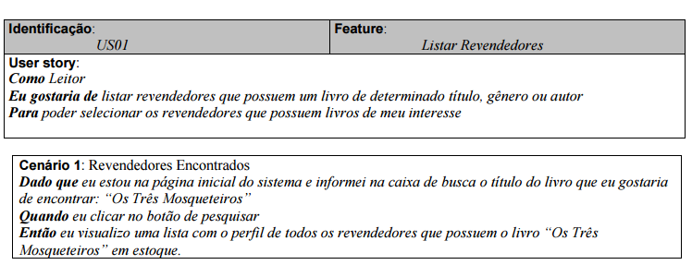

 | Atributos de Qualidade (indique sua justificativa abaixo para cada atributo)
Atômico |  | É atômico porque é auto-contido e capaz de ser compreendido independentemente de outros requisitos.
Completo |  | É completo porque está o suficientemente detalhado para o trabalho a ser executado.
Consistente |  | É consistente pois esta alinhado as necessidades do cliente e não é conflitante com outros requisitos.
Conciso |  | É conciso porque não adiciona informações desnecessárias.
Estimável |  | É estimável porque é possível de se classificar e agendar a implementação.
Entendível |  | É entendivel, a terminologia esta correta.
Factível |  | É factível porque é possível de ser realizado dentro de determinado risco previamente acordado.
Independente |  | É dependente porque depende de outros requisitos anteriores para ser implementado. Como o cadastro dos revendedores e a visualização do perfil.
Negociável |  | É negociável porque é possivel negociar formas de implementação posteriormente.
Não Ambíguo |  | É não ambíguo porque é possível ver claramente no requisito se a solução satisfaz ou não a necessidade associada a ele.
Prioritizável |  | É prioritizável por que é possível atribuir uma prioridade a esse requisito em relação aos outros para a implementação.
Pequeno |  | É pequeno pois pode ser desenvolvido com esforço relativamente pequeno.
Testável |  | É testável porque é possível validar se o requisito foi atendido.
Valioso |  | É valioso pois a implementação desse requisito agrega valor ao cliente, sendo um dos principais requisitos.

US FT1-2
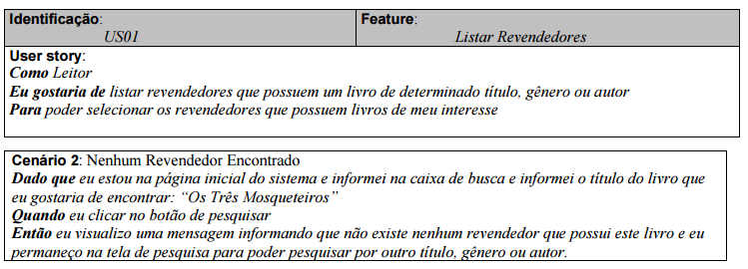
User Story 01

 | Atributos de Qualidade (indique sua justificativa abaixo para cada atributo)
Atômico |  | É atômico porque é auto-contido e capaz de ser compreendido independentemente de outros requisitos.
Completo |  | É completo porque está o suficientemente detalhado para o trabalho a ser executado.
Consistente |  | É consistente pois esta alinhado as necessidades do cliente e não é conflitante com outros requisitos.
Conciso |  | É conciso porque não adiciona informações desnecessárias.
Estimável |  | É estimável porque é possível de se classificar e agendar a implementação.
Entendível |  | É entendivel, a terminologia esta correta.
Factível |  | É factível porque é possível de ser realizado dentro de determinado risco previamente acordado.
Independente |  | É independente porque não depende de outros requisitos para ser implementado.
Negociável |  | É negociável porque é possivel negociar formas de implementação posteriormente.
Não Ambíguo |  | É não ambíguo porque é possível ver claramente no requisito se a solução satisfaz ou não a necessidade associada a ele.
Prioritizável |  | É prioritizável por que é possível atribuir uma prioridade a esse requisito em relação aos outros para a implementação.
Pequeno |  | É pequeno pois pode ser desenvolvido com esforço relativamente pequeno.
Testável |  | É testável porque é possível validar se o requisito foi atendido.
Valioso |  | Não é valioso pois a implementação desse cenário não agrega valor ao cliente, mas precisa ser implementado.

US FT2 -1
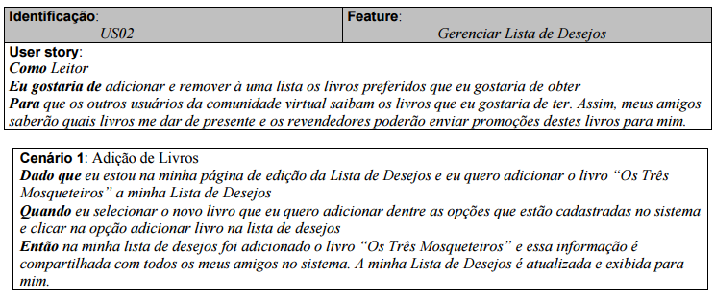
User Story 02

 | Atributos de Qualidade (indique sua justificativa abaixo para cada atributo)
Atômico |  | É atômico porque é auto-contido e capaz de ser compreendido independentemente de outros requisitos.
Completo |  | É completo porque está o suficientemente detalhado para o trabalho a ser executado.
Consistente |  | É consistente pois esta alinhado as necessidades do cliente e não é conflitante com outros requisitos.
Conciso |  | É conciso porque não adiciona informações desnecessárias.
Estimável |  | É estimável porque é possível de se classificar e agendar a implementação.
Entendível |  | É entendivel, a terminologia esta correta.
Factível |  | É factível porque é possível de ser realizado dentro de determinado risco previamente acordado.
Independente |  | É dependente porque depende de outros requisitos para ser implementado. Como o cadastro de revendedores. Para a obtenção do catálogo de livros.
Negociável |  | É negociável porque é possivel negociar formas de implementação posteriormente.
Não Ambíguo |  | É não ambíguo porque é possível ver claramente no requisito se a solução satisfaz ou não a necessidade associada a ele.
Prioritizável |  | É prioritizável por que é possível atribuir uma prioridade a esse requisito em relação aos outros para a implementação.
Pequeno |  | É pequeno pois pode ser desenvolvido com esforço relativamente pequeno.
Testável |  | É testável porque é possível validar se o requisito foi atendido.
Valioso |  | É valioso pois a implementação desse requisito agrega valor ao cliente, sendo um dos principais requisitos.

US FT2 -2
User Story 02
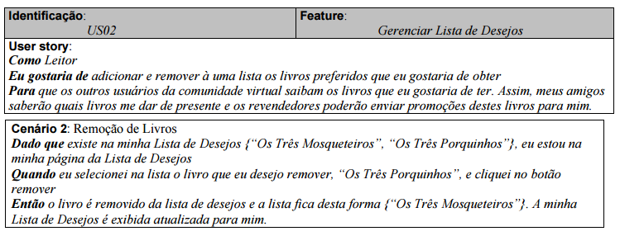

 | Atributos de Qualidade (indique sua justificativa abaixo para cada atributo)
Atômico |  | É atômico porque é auto-contido e capaz de ser compreendido independentemente de outros requisitos.
Completo |  | É completo porque está o suficientemente detalhado para o trabalho a ser executado.
Consistente |  | É consistente pois esta alinhado as necessidades do cliente e não é conflitante com outros requisitos.
Conciso |  | É conciso porque não adiciona informações desnecessárias.
Estimável |  | É estimável porque é possível de se classificar e agendar a implementação.
Entendível |  | É entendivel, a terminologia esta correta.
Factível |  | É factível porque é possível de ser realizado dentro de determinado risco previamente acordado.
Independente |  | É independente porque não depende de outros requisitos para ser implementado.
Negociável |  | É negociável porque é possivel negociar formas de implementação posteriormente.
Não Ambíguo |  | É não ambíguo porque é possível ver claramente no requisito se a solução satisfaz ou não a necessidade associada a ele.
Prioritizável |  | É prioritizável por que é possível atribuir uma prioridade a esse requisito em relação aos outros para a implementação.
Pequeno |  | É pequeno pois pode ser desenvolvido com esforço relativamente pequeno.
Testável |  | É testável porque é possível validar se o requisito foi atendido.
Valioso |  | É valioso pois a implementação desse requisito agrega valor ao cliente, sendo um requisito secundário.

US FT7-1
User Story 07
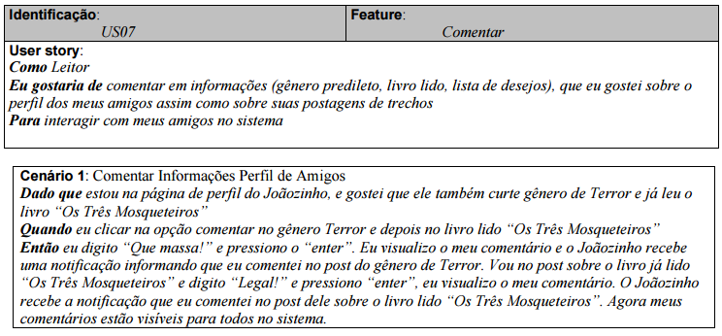

 | Atributos de Qualidade (indique sua justificativa abaixo para cada atributo)
Atômico |  | É atômico porque é auto-contido e capaz de ser compreendido independentemente de outros requisitos.
Completo |  | É completo porque está o suficientemente detalhado para o trabalho a ser executado.
Consistente |  | É consistente pois esta alinhado as necessidades do cliente e não é conflitante com outros requisitos.
Conciso |  | É conciso porque não adiciona informações desnecessárias.
Estimável |  | É estimável porque é possível de se classificar e agendar a implementação.
Entendível |  | É entendivel, a terminologia esta correta.
Factível |  | É factível porque é possível de ser realizado dentro de determinado risco previamente acordado.
Independente |  | É independente porque não depende de outros requisitos anteriores para ser implementado.
Negociável |  | É negociável porque é possivel negociar formas de implementação posteriormente.
Não Ambíguo |  | É não ambíguo porque é possível ver claramente no requisito se a solução satisfaz ou não a necessidade associada a ele.
Prioritizável |  | É prioritizável por que é possível atribuir uma prioridade a esse requisito em relação aos outros para a implementação.
Pequeno |  | É pequeno pois pode ser desenvolvido com esforço relativamente pequeno.
Testável |  | É testável porque é possível validar se o requisito foi atendido.
Valioso |  | É valioso pois a implementação desse requisito agrega valor ao cliente, sendo um dos principais requisitos.

US FT7-2
User Story 07
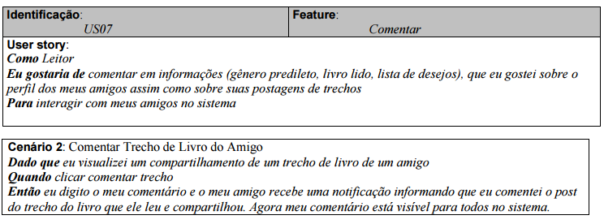

 | Atributos de Qualidade (indique sua justificativa abaixo para cada atributo)
Atômico |  | É atômico porque é auto-contido e capaz de ser compreendido independentemente de outros requisitos.
Completo |  | É completo porque está o suficientemente detalhado para o trabalho a ser executado.
Consistente |  | É consistente pois esta alinhado as necessidades do cliente e não é conflitante com outros requisitos.
Conciso |  | É conciso porque não adiciona informações desnecessárias.
Estimável |  | É estimável porque é possível de se classificar e agendar a implementação.
Entendível |  | É entendivel, a terminologia esta correta.
Factível |  | É factível porque é possível de ser realizado dentro de determinado risco previamente acordado.
Independente |  | É independente porque não depende de outros requisitos para ser implementado.
Negociável |  | É negociável porque é possivel negociar formas de implementação posteriormente.
Não Ambíguo |  | É não ambíguo porque é possível ver claramente no requisito se a solução satisfaz ou não a necessidade associada a ele.
Prioritizável |  | É prioritizável por que é possível atribuir uma prioridade a esse requisito em relação aos outros para a implementação.
Pequeno |  | É pequeno pois pode ser desenvolvido com esforço relativamente pequeno.
Testável |  | É testável porque é possível validar se o requisito foi atendido.
Valioso |  | É valioso pois a implementação desse requisito agrega valor ao cliente, sendo um requisito secundário.

US FT7-3
User Story 07
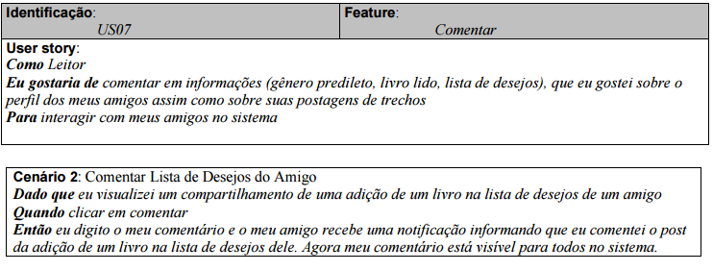

 | Atributos de Qualidade (indique sua justificativa abaixo para cada atributo)
Atômico |  | É atômico porque é auto-contido e capaz de ser compreendido independentemente de outros requisitos.
Completo |  | É completo porque está o suficientemente detalhado para o trabalho a ser executado.
Consistente |  | É consistente pois esta alinhado as necessidades do cliente e não é conflitante com outros requisitos.
Conciso |  | É conciso porque não adiciona informações desnecessárias.
Estimável |  | É estimável porque é possível de se classificar e agendar a implementação.
Entendível |  | É entendivel, a terminologia esta correta.
Factível |  | É factível porque é possível de ser realizado dentro de determinado risco previamente acordado.
Independente |  | É dependente porque depende de outros requisitos para ser implementado. Lista de Desejos precisa estar implementada.
Negociável |  | É negociável porque é possivel negociar formas de implementação posteriormente.
Não Ambíguo |  | É não ambíguo porque é possível ver claramente no requisito se a solução satisfaz ou não a necessidade associada a ele.
Prioritizável |  | É prioritizável por que é possível atribuir uma prioridade a esse requisito em relação aos outros para a implementação.
Pequeno |  | É pequeno pois pode ser desenvolvido com esforço relativamente pequeno.
Testável |  | É testável porque é possível validar se o requisito foi atendido.
Valioso |  | É valioso pois a implementação desse requisito agrega valor ao cliente, sendo um requisito secundário.

US FT8-1
User Story 08
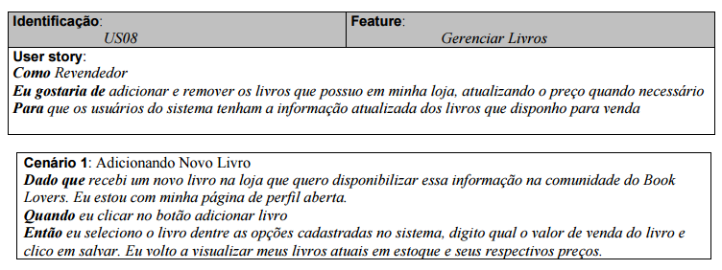

 | Atributos de Qualidade (indique sua justificativa abaixo para cada atributo)
Atômico |  | É atômico porque é auto-contido e capaz de ser compreendido independentemente de outros requisitos.
Completo |  | Não é completo pois está insuficientemente detalhado. Faltaram as informações que serão necessárias do livro.
Consistente |  | É consistente pois esta alinhado as necessidades do cliente e não é conflitante com outros requisitos.
Conciso |  | É conciso porque não adiciona informações desnecessárias.
Estimável |  | É estimável porque é possível de se classificar e agendar a implementação.
Entendível |  | É entendivel, a terminologia esta correta.
Factível |  | É factível porque é possível de ser realizado dentro de determinado risco previamente acordado.
Independente |  | É independente porque não depende de outros requisitos para ser implementado.
Negociável |  | É negociável porque é possivel negociar formas de implementação posteriormente.
Não Ambíguo |  | É não ambíguo porque é possível ver claramente no requisito se a solução satisfaz ou não a necessidade associada a ele.
Prioritizável |  | É prioritizável por que é possível atribuir uma prioridade a esse requisito em relação aos outros para a implementação.
Pequeno |  | É pequeno pois pode ser desenvolvido com esforço relativamente pequeno.
Testável |  | É testável porque é possível validar se o requisito foi atendido.
Valioso |  | É valioso pois a implementação desse requisito agrega valor ao cliente, sendo um dos principais requisitos.

US FT8-2
User Story 08
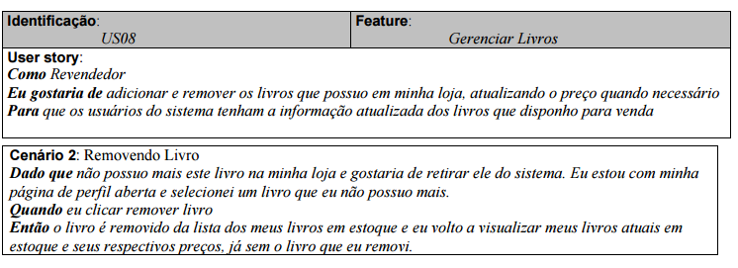

 | Atributos de Qualidade (indique sua justificativa abaixo para cada atributo)
Atômico |  | É atômico porque é auto-contido e capaz de ser compreendido independentemente de outros requisitos.
Completo |  | Não é completo pois está insuficientemente detalhado. Faltaram as informações que serão necessárias do livro.
Consistente |  | É consistente pois esta alinhado as necessidades do cliente e não é conflitante com outros requisitos.
Conciso |  | É conciso porque não adiciona informações desnecessárias.
Estimável |  | É estimável porque é possível de se classificar e agendar a implementação.
Entendível |  | É entendivel, a terminologia esta correta.
Factível |  | É factível porque é possível de ser realizado dentro de determinado risco previamente acordado.
Independente |  | É independente porque não depende de outros requisitos para ser implementado.
Negociável |  | É negociável porque é possivel negociar formas de implementação posteriormente.
Não Ambíguo |  | É não ambíguo porque é possível ver claramente no requisito se a solução satisfaz ou não a necessidade associada a ele.
Prioritizável |  | É prioritizável por que é possível atribuir uma prioridade a esse requisito em relação aos outros para a implementação.
Pequeno |  | É pequeno pois pode ser desenvolvido com esforço relativamente pequeno.
Testável |  | É testável porque é possível validar se o requisito foi atendido.
Valioso |  | É valioso pois a implementação desse requisito agrega valor ao cliente, sendo um dos principais requisitos.

US FT8 -3
User Story 08
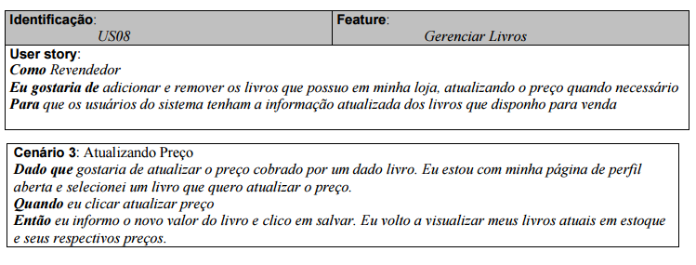

 | Atributos de Qualidade (indique sua justificativa abaixo para cada atributo)
Atômico |  | É atômico porque é auto-contido e capaz de ser compreendido independentemente de outros requisitos.
Completo |  | É completo porque está o suficientemente detalhado para o trabalho a ser executado.
Consistente |  | É consistente pois esta alinhado as necessidades do cliente e não é conflitante com outros requisitos.
Conciso |  | É conciso porque não adiciona informações desnecessárias.
Estimável |  | É estimável porque é possível de se classificar e agendar a implementação.
Entendível |  | É entendivel, a terminologia esta correta.
Factível |  | É factível porque é possível de ser realizado dentro de determinado risco previamente acordado.
Independente |  | É independente porque depende de outros requisitos para ser implementado.
Negociável |  | É negociável porque é possivel negociar formas de implementação posteriormente.
Não Ambíguo |  | É não ambíguo porque é possível ver claramente no requisito se a solução satisfaz ou não a necessidade associada a ele.
Prioritizável |  | É prioritizável por que é possível atribuir uma prioridade a esse requisito em relação aos outros para a implementação.
Pequeno |  | É pequeno pois pode ser desenvolvido com esforço relativamente pequeno.
Testável |  | É testável porque é possível validar se o requisito foi atendido.
Valioso |  | É valioso pois a implementação desse requisito agrega valor ao cliente, sendo um dos principais requisitos.

US FT9-1
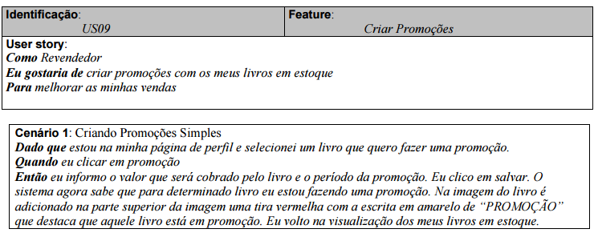
User Story 09

 | Atributos de Qualidade (indique sua justificativa abaixo para cada atributo)
Atômico |  | É atômico porque é auto-contido e capaz de ser compreendido independentemente de outros requisitos.
Completo |  | É completo porque está o suficientemente detalhado para o trabalho a ser executado.
Consistente |  | É consistente pois esta alinhado as necessidades do cliente e não é conflitante com outros requisitos.
Conciso |  | É conciso porque não adiciona informações desnecessárias.
Estimável |  | É estimável porque é possível de se classificar e agendar a implementação.
Entendível |  | É entendivel, a terminologia esta correta.
Factível |  | É factível porque é possível de ser realizado dentro de determinado risco previamente acordado.
Independente |  | É dependente porque depende de outros requisitos anteriores para ser implementado. Como o gerenciar estoque.
Negociável |  | É negociável porque é possivel negociar formas de implementação posteriormente.
Não Ambíguo |  | É não ambíguo porque é possível ver claramente no requisito se a solução satisfaz ou não a necessidade associada a ele.
Prioritizável |  | É prioritizável por que é possível atribuir uma prioridade a esse requisito em relação aos outros para a implementação.
Pequeno |  | É pequeno pois pode ser desenvolvido com esforço relativamente pequeno.
Testável |  | É testável porque é possível validar se o requisito foi atendido.
Valioso |  | É valioso pois a implementação desse requisito agrega valor ao cliente, sendo um dos principais requisitos.

US FT9-2
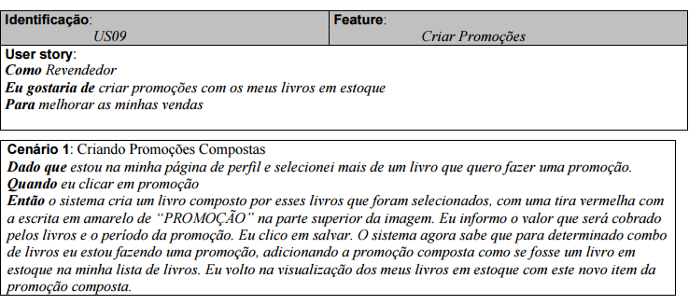
User Story 09

 | Atributos de Qualidade (indique sua justificativa abaixo para cada atributo)
Atômico |  | É atômico porque é auto-contido e capaz de ser compreendido independentemente de outros requisitos.
Completo |  | É completo porque está o suficientemente detalhado para o trabalho a ser executado.
Consistente |  | É consistente pois esta alinhado as necessidades do cliente e não é conflitante com outros requisitos.
Conciso |  | É conciso porque não adiciona informações desnecessárias.
Estimável |  | É estimável porque é possível de se classificar e agendar a implementação.
Entendível |  | É entendivel, a terminologia esta correta.
Factível |  | É factível porque é possível de ser realizado dentro de determinado risco previamente acordado.
Independente |  | É dependente porque depende de outros requisitos anteriores para ser implementado, como "Gerenciar Livros"
Negociável |  | É negociável porque é possivel negociar formas de implementação posteriormente.
Não Ambíguo |  | É não ambíguo porque é possível ver claramente no requisito se a solução satisfaz ou não a necessidade associada a ele.
Prioritizável |  | É prioritizável por que é possível atribuir uma prioridade a esse requisito em relação aos outros para a implementação.
Pequeno |  | É pequeno pois pode ser desenvolvido com esforço relativamente pequeno.
Testável |  | É testável porque é possível validar se o requisito foi atendido.
Valioso |  | É valioso pois a implementação desse requisito agrega valor ao cliente, sendo um dos principais requisitos.

